Sheet1
长沙医药健康职业学院电教室改造和新建竞争性谈判文件
一 | 项目名称： | 长沙医药健康职业学院计算机房改造和新建项目
二 | 项目地点： | 浏阳市普迹镇高速出口长沙医药健康职业学院
三 | 项目范围： | 1.现有机房保留配置：E2301 房间为升腾威讯云瘦终端机房，保持现有配置不变，无需额外调整。 2.既有机房改造需求：E2302、E2303、E2304 三间机房，现有设备为 2022 年采购的本地端电脑（已安装升腾威讯云系统），当前座位数为 46 座 / 间，需改造升级至 60 座 / 间 3.E2306 房间现有自老校区迁移的电脑，需将该房间设备整体迁移至 E2302、E2303、E2304 机房，迁移过程中对部分故障设备进行维修处理。 4.新建机房需求：新建 E2306、E2307、E2308 三间机房，每间机房设计座位数为 60 座，需配套部署符合要求的云系统相关设备及基础设施。
四 | 布局示例： | 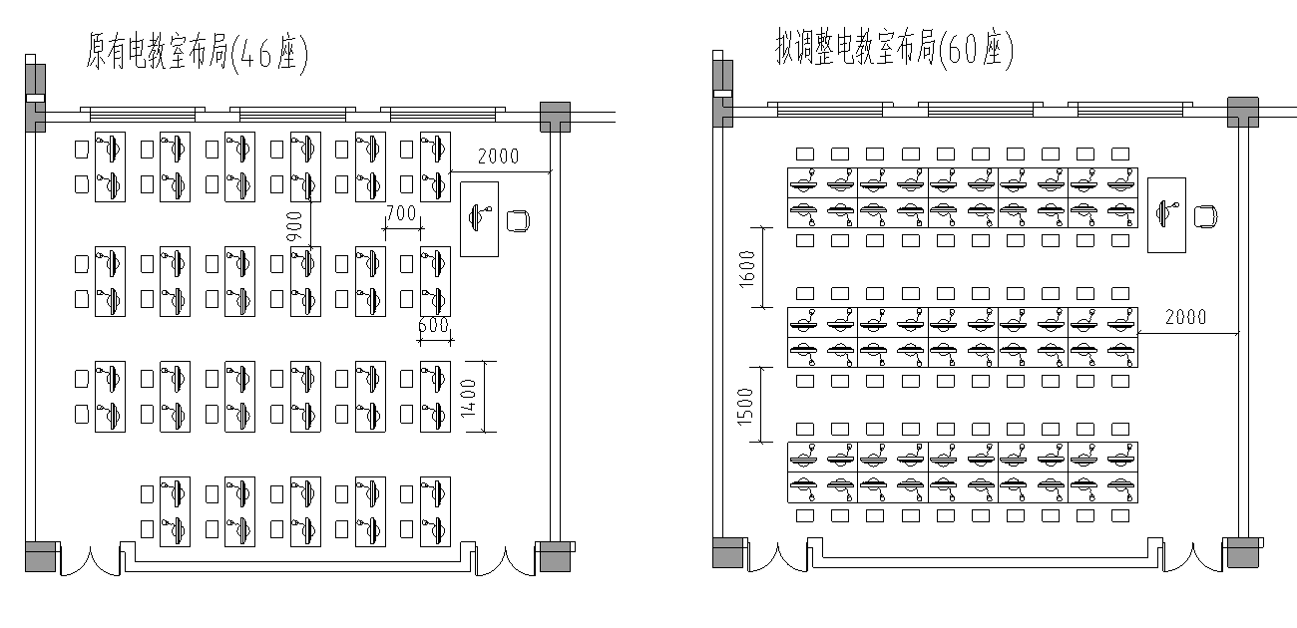
五 | 投标人要求： | 1. 具有独立承担民事责任能力的法人实体，能独立签订并履行合同。 2. 拥有履行合同必需的设备和专业技术团队，能提供符合要求的软硬件产品及集成服务。 3 近三年内经营活动中无重大违法记录，提供书面声明。 4. 不接受联合体响应，确保责任主体唯一及项目执行连贯。 5. 提供至少三个类似机房改造或建设项目的成功案例。
六 | 响应文件： | 1.营业执照、法定代表人授权证明 2.投标报价清单（详见附件）
七 | 报价截至时间： | 2025-11-30
八 | 报价说明 | 1.综合单价应包含完成工程施工所需的人工、设备、材料、损耗、机械、水电、包装、运输、搬运、采保、安装、三年保修、垃圾清运费、管理费、利润、劳动保险、意外伤害保险、税金等一切费用；以及因市场变化、政策性调整等而产生的合同履行风险费用； 2.交换机、光模块网络设备为甲供； 3.本次合同形式为 固定单价合同 ； 4.付款方式：预付20%，设备到场付至70%，调试完成付至97%，预留3%质保金一年后无息支付。
九 | 联系方式： | 1.招标联系人及电话： 2.现场踏勘联系人及电话： 3.电子邮箱： 4.官方公告渠道：长沙医药健康职业学院官方网站
序号 | 项目名称 | 项目特征 | 单位 | 数量 | 含税综合单价 | 综合合价
 | 合计金额
1 | 防静电地板 | 1.国标全钢陶瓷面防静电地板600x600 | m2 | 267.54
2 | 双人位计算机桌 | 1.桌椅尺寸( 长*宽*高):1400*600*1250 屏风500高 2.材质:25m环保耐磨高密度板，同色PVC 封边，桌面上带围板15mm环保同色耐 磨高密板，桌面配备过线孔2个。钢架采用30*30mm镀锌方管，经过防锈处理，静电烤漆，下面配备2个主机位置，带细孔网片，地面和立柱 接触安装防滑静音脚套 3.带两把方凳 | 套 | 111
3 | 讲台 |  | 套 | 3
4 | 黑板 |  | 套 | 3
5 | 原有机房移位 (E2302/3/4) | 1.含E2302、3、4房间电脑移位，网线、电线延长，电脑调式 | 点位 | 138
6 | 原有机房加装 | 1.含E2306电脑移至E2302/3/4，加装网线、电线，电脑调式 | 点位 | 42
7 | 新装机房 (E2307/8/9) | 1.新装电脑，新装网线、电线，电脑调式 | 点位 | 183
8 | 网络设备安装（设备甲供） | 1.交换机、光模块等网络设备安装 2.设备甲供 | 项 | 1
9 | 管理主机（服务器） | 1.机房加装183点位服务器 | 台 | 1
10 | 教师计算机 | 1.CPU：AMD R5 5500GT 3.6GHz/4.4GHz 2.主板：A520M-K 3.内存：光威 32G 4.硬盘 :致态 1T 5.电源：长城 机箱、散热 | 台 | 3
11 | 学生计算机 | 1.CPU：AMD R5 5500GT 3.6GHz/4.4GHz 2.主板：A520M-K 3.内存：光威 16G 4.硬盘 :致态 512G 5.电源：长城 机箱、散热 | 台 | 180
12 | IDV教育云桌面教学系统部署 |  | 点位 | 183
13 | 23.8显示器 | 1.品牌：AOC、HKC、创维 | 台 | 183
14 | 头戴式耳机 | 1.HP DHH-1601 | 套 | 180
15 | 摄像头 |  | 套 | 180
16 | 键鼠套装 | 1.一线品牌 | 套 | 180
17 | 原有电脑维修 | 按实结算 |  |  |  | 按实

